상품제안서
플라스틱 수납 메모함 | 상품코드: S05550

 |  |  |  |  |  |  | 02-713-8555 | www.synergygift.co.kr
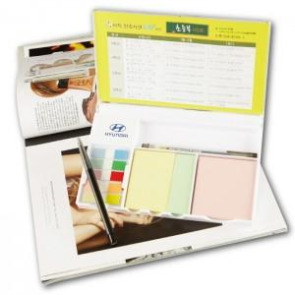

【상세/제작정보】 | 다양한 내지구성과 수납공간이 포함된 메모함

【인쇄/포장옵션】 | 검정1도 / 포장불가능

【공급단가】 | 수량 | 500~ | 1,000~ | 3,000~ | 5,000~ | 10,000~
*VAT별도 | 단가 | 3,250원 | 2,940원 | 2,870원 | 2,760원 | 2,640원

【상품 URL】 | https://www.synergygift.co.kr:443/src/goods_detail.php?gdno=15637

